汇总表
XX管道工程XX阶段勘察测量结算费用汇总表 单位：万元
序号 | 项目名称 | 承包商上报 |  |  | 专业审核 |  |  | 造价审核 |  |  | 2024版其他费用系数 | 框架协议
 |  | 测量费 | 勘察费 | 备注 | 测量费 | 勘察费 | 审减额 | 测量费 | 勘察费 | 审减额 |  | 勘察测量 | 航测
一 | 勘察测量费 |  |  |  |  |  |  |  |  |  | 0.9 | 5% | 6%
1 | 测量费用 | 10000 |  |  |  |  | 10000 |  |  | 10000
2 | 线路工程 |  | 100000 |  |  |  | 100000 |  |  | 100000
3 | XX大中型穿越 |  |  |  |  |  | 0 |  |  | 0
4 | XX大中型穿越 |  |  |  |  |  | 0 |  |  | 0
5 | XX大中型穿越 |  |  |  |  |  | 0 |  |  | 0
6 | XX大中型穿越 |  |  |  |  |  | 0 |  |  | 0
 | 小计 | 10000 | 100000 |  | 0 | 0 | 110000 | 0 | 0 | 110000
二 | 航测费用
1 | 航测费用 | 1000 |  |  |  |  | 1000 |  |  | 1000
 | 小计 | 1000 |  |  | 0 |  | 1000 | 0 |  | 1000 | 勘察合同价格相关内容截图
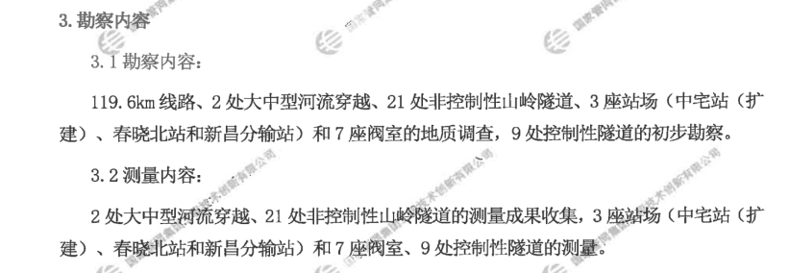
 | 以上合计 | 11000 | 100000 |  | 0 | 0 | 111000 | 0 | 0 | 111000
三 | 系数调整
1 | 勘察测量 框架下浮5%、2024版其他费用系数0.9 | 8550 | 85500 |  | 0 | 0 | 94050 | 0 | 0 | 94050
2 | 航测费用 框架下浮6% | 940 |  |  | 0 |  | 940 | 0 |  | 940
 | 小计 | 9490 | 85500 |  | 0 | 0 | 94990 | 0 | 0 | 94990
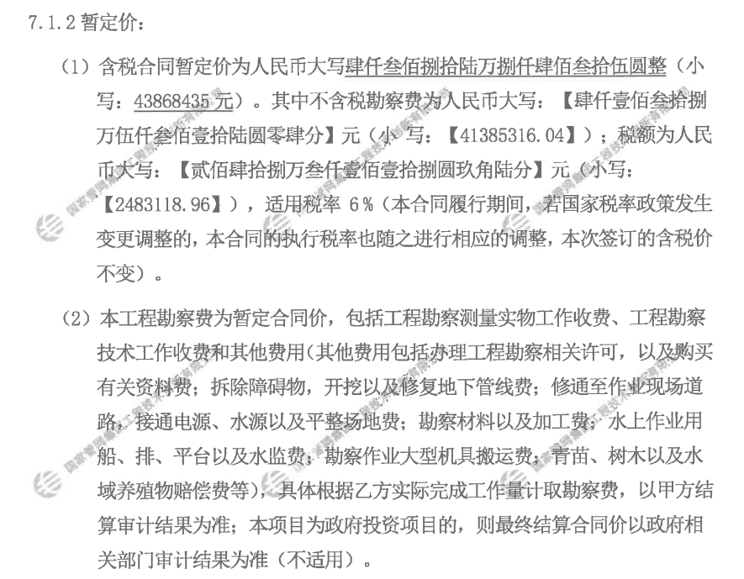
四 | 其他费用
1 | 一次报送 | 500 |  |  |  |  | 500 |  |  | 500
2 | 二次补充 |  |  |  |  |  | 0 |  |  | 0
 | 小计 | 500 |  |  | 0 |  | 500 | 0 |  | 500
五 | 结算金额 | 95490 |  | 含税 | 0 |  | 95490 | 0 |  | 95490
 |  | 90085 |  | 不含税 | 0 |  | 90085 | 0 |  | 90085
 |  | 5405 |  | 增值税（6%） | 0 |  | 5405 | 0 |  | 5405

